1
Задание:
Исследовать с помощью корреляционного и множественного регрессионного анализа зависимость результативного признака от заданных факторов
Оптимизировать построенные модели. Сделать выводы.

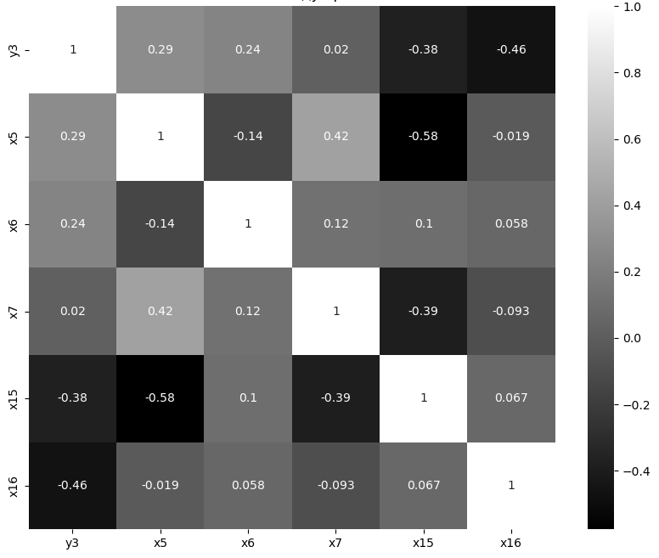
Шаг 1. Корреляционный анализ |  |  |  |  |  |  |  | Шаг 2. Множественная линейная регрессия |  | Шаг 3. Оценка и оптимизация модели |  | Шаг 4. Выводы
Вычислим корреляцию |  |  |  |  |  |  |  | Построил модель и вывел результаты и основные показатели |  | Модель можно улучшить, удалив незначимые переменные или пробуя другие методы регрессии. |  | На основании корреляционного анализа и регрессионной модели можно сделать выводы о том,
 |  |  |  |  |  |  |  | Code | Regress Results | Чтобы это сделать, нужно проверить p-values из результата модели и удалить факторы с высоким значением (p > 0.05). |  | какие факторы оказывают значимое влияние на результативный признак
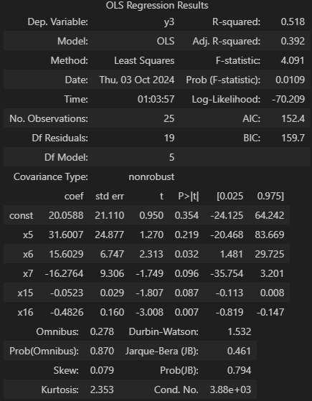
 |  | y3 | x5 | x6 | x7 | x15 | x16 |  |  | После этого нужно разделить данные на тренировочную и тестовую выборки для проверки модели
 | y3 | 1.00 | 0.29 | 0.24 | 0.02 | -0.38 | -0.46
 | x5 | 0.29 | 1.00 | -0.14 | 0.42 | -0.58 | -0.02
 | x6 | 0.24 | -0.14 | 1.00 | 0.12 | 0.10 | 0.06
 | x7 | 0.02 | 0.42 | 0.12 | 1.00 | -0.39 | -0.09
 | x15 | -0.38 | -0.58 | 0.10 | -0.39 | 1.00 | 0.07
 | x16 | -0.46 | -0.02 | 0.06 | -0.09 | 0.07 | 1.00

 |  |  |  |  |  |  |  |  |  | Метрика MSE: | 21.8

 |  |  |  |  |  |  |  |  |  | Оптимизация включает в себя использование полиномиальных признаков, добавление взаимодействий между переменными и регуляризацию
 |  |  |  |  |  |  |  |  |  | Можно использовать наиболее встречаемые методы, Ridge или Lasso, я остановлюсь на втором
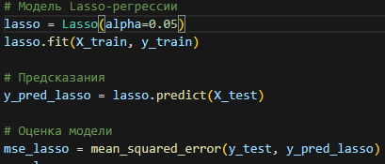

Следующие шаги направо
 |  |  |  |  |  |  |  |  |  | Метрика MSE: | 8.2

2
Задание:
С помощью компонентного анализа выделить главные компоненты, которыми можно ограничить исследование.
Дать экономическую интерпретацию этим главным компонентам. Сделать выводы.

Шаг 1. Выбор метода | Шаг 2. Применение метода главных компонент |  | Шаг 3. Выбор количества главных компонент |  | Шаг 4. Экономическая интерпретация главных компонент |  |  |  |  |  |  | Шаг 5. Выводы
Для выделения главных компонентов и последующего анализа с экономической интерпретацией можно воспользоваться методом | Теперь выделю главные компоненты и проанализирую, сколько компонентов требуется для объяснения основной доли дисперсии данных |  | Нужно выбрать оптимальное количество главных компонент |  | После получения главных компонент нужно интерпретировать их с точки зрения исходных факторов |  |  |  |  |  |  | PCA позволяет сократить размерность данных, выделив наиболее значимые факторы
главных компонент (PCA, Principal Component Analysis) | Ну и естественно, нужно стандартизировать данные |  | Количество главных компонент, которые выбираем, зависит от того, какую долю общей дисперсии данных нужно сохранить. |  | Каждая строка в components_df соответствует главной компоненте, а каждый столбец — весу фактора в этой компоненте. |  |  |  |  |  |  | Экономическая интерпретация компонент основывается на понимании того, какие из исходных факторов более всего влияют на каждую компоненту
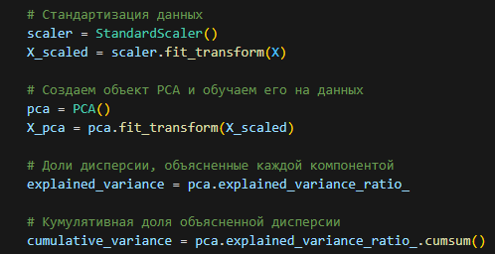
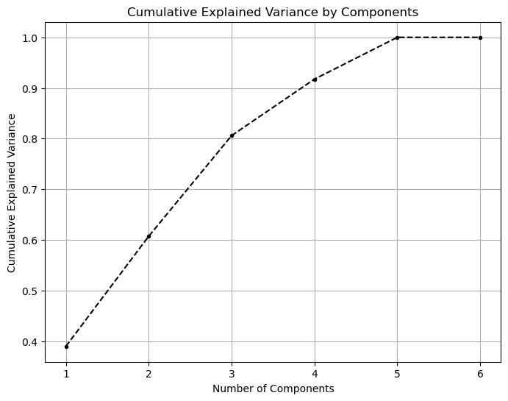
PCA помогает свести многомерные данные к меньшему числу переменных (главным компонентам), |  |  | Чем больше главных компонент, тем больше информации (дисперсии) будет объяснено моделью. |  | Веса показывают, насколько сильно исходные факторы влияют на каждую компоненту
сохраняя при этом как можно больше информации о данных. |  |  | Я сочтел оптимальным 4 компоненты |  |  | y3 | x5 | x6 | x7 | x15 | x16
 |  |  |  | Главные компоненты: | 0 | 0 | -0.60427757618 | 0.096736176733 | -0.50961374817 | 0.5946856345 | 0.11015238005
 |  |  |  | [[-0. -0.60427758 0.09673618 -0.50961375 0.59468563 0.11015238] | 1 | 0 | -0.076085218179 | 0.8880918196 | 0.37784098474 | 0.056827105568 | 0.24394841637
 |  |  |  | [ 0. -0.07608522 0.88809182 0.37784098 0.05682711 0.24394842] | 2 | 0 | 0.17811332496 | -0.17684156248 | -0.14886168849 | -0.094119762803 | 0.95183211398
 |  |  |  | [-0. 0.17811332 -0.17684156 -0.14886169 -0.09411976 0.95183211] | 3 | 0 | -0.1683987699 | -0.3951097888 | 0.73924673002 | 0.50376982752 | 0.12353275732
 |  |  |  | [-0. -0.16839877 -0.39510979 0.73924673 0.50376983 0.12353276]] | 4 | 0 | 0.75430573925 | 0.12062482598 | -0.16995436971 | 0.61682826404 | -0.084326199876
 |  |  |  | Explained variance by each component:
 |  |  |  | [0.38970552 0.21747562 0.19872324 0.11154031]
 |  |  |  | Cumulative explained variance:
 |  |  |  | [0.38970552 0.60718114 0.80590437 0.91744469]
 |  |  |  |  | Интерпретация результатов:
 |  |  |  |  | Каждая строка — это главная компонента. Каждая из этих компонент является линейной комбинацией исходных признаков (например, x5, x6, и т.д.)
 | Результат: |  |  |  | Каждое значение в строке — это вес или коэффициент, который показывает
 | Объясненная дисперсия по каждому компоненту: |  |  |  | насколько сильно данный признак (например, x5, x6) влияет на соответствующую главную компоненту
 | (Explained variance by each component) |  |  |  | Если значение положительное и большое по модулю, это означает, что признак сильно влияет на компоненту в положительном направлении.
 | [0.38970552 0.21747562 0.19872324 0.11154031 0.08255531 0. ] |  |  |  | Если значение отрицательное, это указывает на отрицательное влияние признака на компоненту.
 | Кумулятивная объясненная дисперсия: |  |  |  | Например, в первой главной компоненте (строка 0), признак x5 имеет вес -0.604,
 | (Cumulative explained variance) | Визуализация долей дисперсии |  |  | что указывает на значительное отрицательное влияние этого признака на первую компоненту
 | [0.38970552 0.60718114 0.80590437 0.91744469 1. 1. ]
 |  |  |  |  | Экономическая интерпретация:
 |  |  |  |  | Первая компонента может интерпретироваться как комплексное сочетание факторов, которые наиболее влияют на целевой показатель.
 |  |  |  |  | Например, если большая часть весов приходится на факторы, связанные с ростом прибыли или продаж
 |  |  |  |  | можно сказать, что первая компонента отражает "экономический рост компании".
 |  |  |  |  | Вторая компонента может выявлять другие аспекты, например, факторы, которые объясняют вариации в эффективности производства или затрат.

Следующие шаги направо

3
Задание:
Выявить, если это возможно, обобщенные факторные признаки. Сделать выводы.
Обобщенные факторные признаки могут быть выявлены через метод главных компонент (PCA) и интерпретированы как линейные комбинации исходных признаков (факторов),
которые объясняют наибольшую долю вариации в данных. Эти главные компоненты можно считать обобщенными факторными признаками, поскольку каждая компонента отражает совокупное влияние нескольких исходных признаков.

Анализ компонент

 | y3 | x5 | x6 | x7 | x15 | x16
0 | 0 | -0.60427757618 | 0.096736176733 | -0.50961374817 | 0.5946856345 | 0.11015238005
1 | 0 | -0.076085218179 | 0.8880918196 | 0.37784098474 | 0.056827105568 | 0.24394841637
2 | 0 | 0.17811332496 | -0.17684156248 | -0.14886168849 | -0.094119762803 | 0.95183211398
3 | 0 | -0.1683987699 | -0.3951097888 | 0.73924673002 | 0.50376982752 | 0.12353275732
4 | 0 | 0.75430573925 | 0.12062482598 | -0.16995436971 | 0.61682826404 | -0.084326199876

Первая главная компонента (строка 0): значительные веса имеют x5 (-0.604), x7 (-0.510), и x15 (0.595). Это означает, что первая компонента объясняет основную вариацию данных, в которую сильнее всего вклад внесли эти факторы.

Вторая главная компонента (строка 1): здесь наибольший вклад вносят признаки x6 (0.888) и x7 (0.378). Следовательно, вторая компонента отражает вариации данных, в первую очередь связанные с этими признаками.

Обобщенные факторные признаки: Каждая главная компонента — это новый признак, который можно считать обобщенным фактором. Например:

Первая компонента может быть интерпретирована как совокупный фактор, отражающий общую динамику признаков x5, x7, и x15.
Вторая компонента может представлять обобщенный фактор, связанный с признаками x6 и x7.

Экономическая интерпретация: На основе того, какие признаки сильно влияют на каждую компоненту, можно сделать экономическую интерпретацию.
Например, если x5, x7, и x15 — это финансовые показатели, то первая компонента может отражать общую тенденцию, связанную с изменениями в этих финансовых данных.

Итог:

Главные компоненты, полученные с помощью PCA, можно считать обобщенными факторными признаками.
В каждой главной компоненте следует проанализировать веса факторов, чтобы понять, какие признаки играют ключевую роль.
Эти обобщенные признаки можно использовать для дальнейшего анализа, упрощения модели или интерпретации.

Вывод:

Метод PCA позволяет уменьшить количество признаков, сохраняя при этом основную часть вариации данных.
Обобщенные факторные признаки, выявленные через главные компоненты, можно интерпретировать как новые агрегированные показатели, которые представляют совокупное влияние исходных факторов.

